关系图
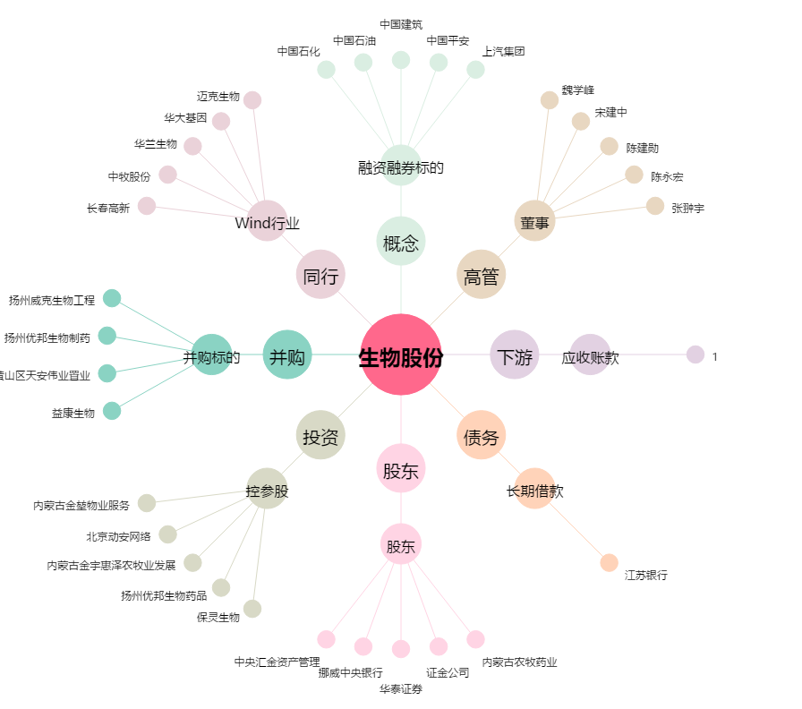
生物股份[600201.SH] - 关系概览图

